Лист1
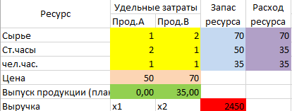
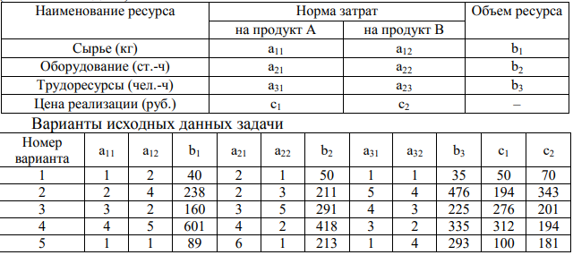
Вологжанин Егор, Вариант №7 |  |  |  | Студент группы ОМ-20.04.01.04-11
Задача 2-го варианта
Модель отчёта производительной фирмы
Переменные модели |  |  | Х1 | Х2
Выпуск продукции |  |  | 65 | 27
Нижняя граница |  |  | 0 | 0
 |  | Ограничения модели |  |  | Левая часть | Знак | Правая часть
Сырьё (кг) |  |  | 2 | 4 | 238 | <= | 238
Оборудование (ст.час) |  |  | 2 | 3 | 211 | <= | 211
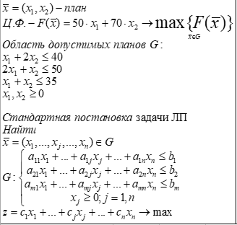
Труд (руб.) |  |  | 5 | 4 | 433 | <= | 476
 |  | Целевая функция |  |  | Целевая ячейка
Выручка (руб.) |  |  | 194 | 343 | 21871

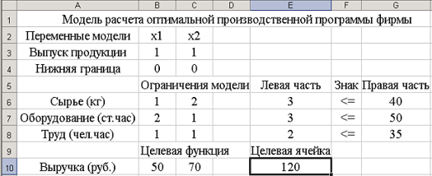
п.ч. | ув. | ум.
238 | 43.333333333 | 12.285714286

 | 281.33333333 | 225.71428571
 | 281.3333333 | 225.7142857

